Ohje
Laskentamalli seudullisen yhdyskuntajätteen kierrätysasteen laskemiseksi

Ohje

 | Linkit
 | (1) Tilastokeskuksen PX-Web tietokanta | Linkki
 | (2) Keräyspaperitilastot | Linkki
 | (3) Sähkö- ja elektroniikkalaitetilastot | Linkki
 | (4) Akku- ja paristotilastot | Linkki

1. TAUSTATIEDOT
- Suomen ja jätelaitoksen toimialueen väkiluvut Tilastokeskuksen nettisivuilta:
 | o Avaa Tilastokeskuksen PX-Web-tietokannoista StatFin-tilastot (Linkki 1).
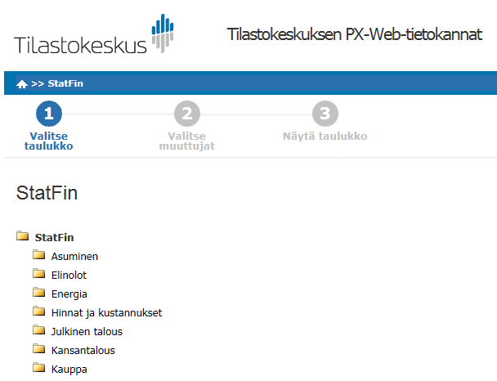

o Valitse:
Väestö à Väestörakenne à 11ra – Tunnuslukuja väestöstä alueittain 1990-2018
Suomen väkiluku:
o Valitse muuttujat:
§ Väestö 31.12.
§ KOKO MAA
§ Vuosi 20xx
(Huom! Valitse vuodeksi uusin käytettävissä oleva tieto.)
o Valitse Taulukkonäkymä 2 ja paina Jatka.

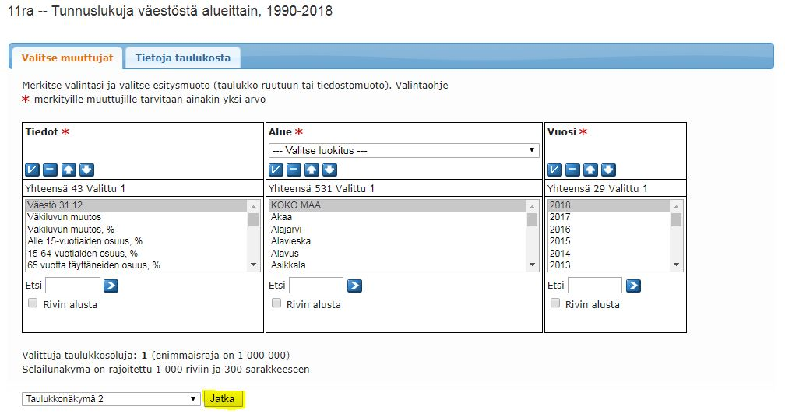

o Kopioi väkiluku tarkasteluvuoden välilehdelle laskentamalliin.
o Merkitse, miltä vuodelta tiedot ovat.

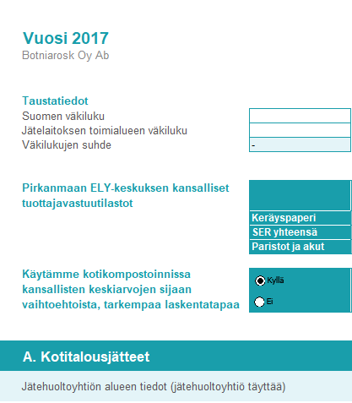

Toimialueen väkiluku:
o Valitse muuttujat:
§ Väestö 31.12.
§ Valitse toimialueella sijaitsevat kunnat (vinkki: pidä Ctrl-näppäintä painettuna kun valitset monta kuntaa samanaikaisesti)
§ Vuosi 20xx
(Huom! Valitse vuodeksi uusin käytettävissä oleva tieto.)
o Valitse Taulukkonäkymä 2 ja paina Jatka.
o Kopioi väkiluku tarkasteluvuoden välilehdelle laskentamalliin.
o Merkitse, miltä vuodelta tiedot ovat.

- Valtakunnallinen kotitalouksien keräyspaperin määrä:
o Avaa ympäristöhallinnon nettisivuilta keräyspaperitilastot (Linkki 2) (Polku: www.ymparisto.fi à Kartat ja tilastot à Jätetilastot à Tuottajavastuun tilastot à Keräyspaperitilastot)
§ Valitse Keräyspaperitilastoja vuosilta 2005-20xx ja
Keräyspaperin talteenotto (t)
(Huom! Valitse vuodeksi uusin käytettävissä oleva tieto.)

- Valtakunnallinen sähkö- ja elektroniikkajätteen määrä (SER):
o Avaa ympäristöhallinnon nettisivuilta sähkö- ja elektroniikkalaitetilastot (Linkki 3) (Polku: www.ymparisto.fi à Kartat ja tilastot à Jätetilastot à Tuottajavastuun tilastot à Sähkö- ja elektroniikkalaitetilastot)
§ Valitse
Tilastot 20xx, keräys ja käsittely
(Huom! Valitse vuodeksi uusin käytettävissä oleva tieto.)
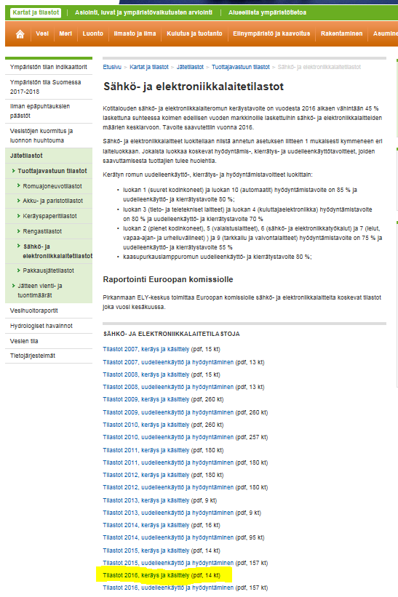

§ Kopioi laskentamalliin luku:
· Sarake: Kotitalouksilta kerätty romu (t)
· Rivi: Yhteensä
§ Merkitse, miltä vuodelta tiedot ovat.

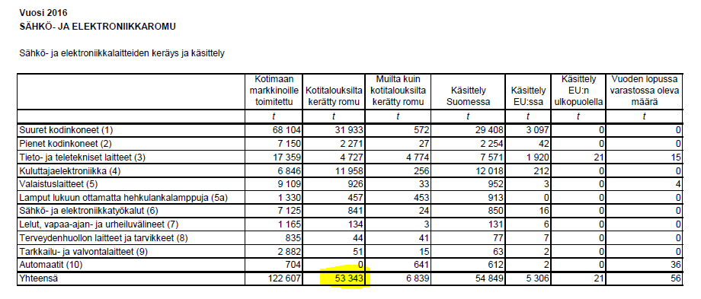

- Valtakunnallinen paristo- ja akkujätteen määrä:
o Avaa ympäristöhallinnon nettisivuilta akku- ja paristotilastot (Linkki 4) (Polku: www.ymparisto.fi à Kartat ja tilastot à Jätetilastot à Tuottajavastuun tilastot à Akku- ja paristotilastot)
§ Valitse
Tietoja vuosilta 2010- 20xx
(Huom! Valitse vuodeksi uusin käytettävissä oleva tieto.)
§ Kopioi laskentamalliin luku:
· Sarake: Kerätty jäte (t)
· Rivi: Kannettavat paristot ja akut
§ Merkitse, miltä vuodelta tiedot ovat.

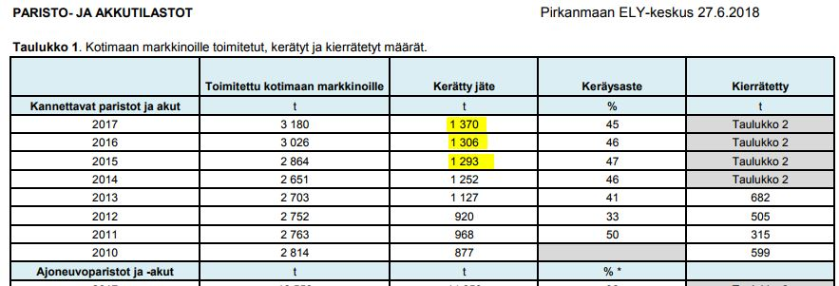

2. ARVIO KOTIKOMPOSTOIDUISTA JÄTEMÄÄRISTÄ
- Valitse kyllä, jos sinulla on tietoa kotikompostoidun biojätteen (sis. keittiöjätteen, ei puutarhajätettä) määrästä tarkasteltavalla alueella.
o Kirjoita samalla rivillä olevaan laatikkoon kuvaus kotikompostointiarvion laskennasta, laskennan suorittajan nimi ja toteutusvuosi.

o Täydennä kotikompostoidut jätemäärät kohdan A. Kotitalousjätteet taulukon Sekajäte ja biojäte alimmalle riville.

- Valitse ei, jos aluekohtaista omaa tietoa ei ole. Laskentamalli arvioi tällöin määrän automaattisesti.

3. JÄTELAITOKSEN VASTAANOTTAMAT JÄTEMÄÄRÄT
- Täytä kohtaan A. Kotitalousjätteet tiedot jätelaitoksen vastaanottamista kotitalousjätteen määristä.
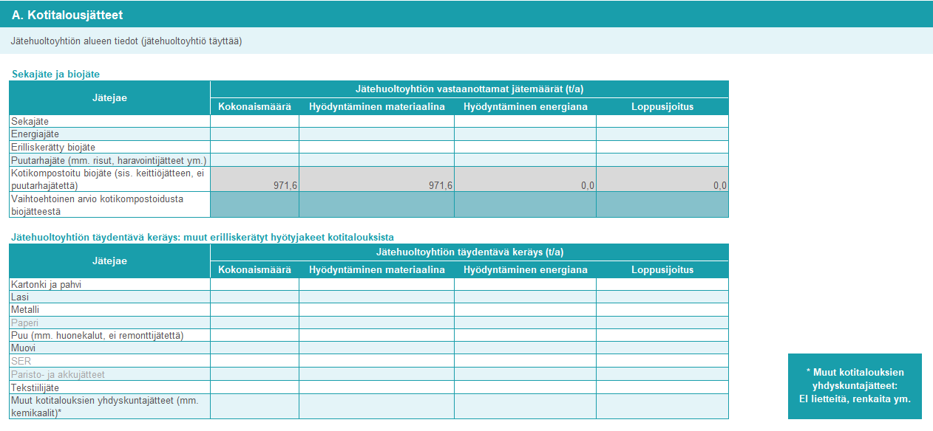

- Mikäli tarkkaa tietoa kotitalousjätteen määristä ei ole, tee kotitalousjätteen osuudesta kokemusperäinen arvio, jonka perusteella voit laskea jätemäärät.
- Jätemäärät merkitään tonneina per vuosi.
- Kokonaismäärä-sarakkeeseen merkitään jaekohtainen kokonaismäärä tonneina per vuosi.
- Hyödyntäminen materiaalina, Hyödyntäminen energiana ja Loppusijoitus-sarakkeisiin jätemäärät merkitään tonneina per vuosi sen mukaan, mihin käsittelyyn kyseiset jakeet päätyvät.
o Materiaalihyödyntäminen tarkoittaa kierrättämistä eli jätteen valmistamista tuotteeksi, materiaaliksi tai aineeksi. Sitä on esimerkiksi metallitölkkien kierrättäminen uusiksi metallituotteiksi, biojätteen kompostointi ja käsittely biokaasulaitoksessa sekä puun käyttö kompostin tukiaineena.
o Energiahyödyntäminen tarkoittaa jätteen polttoa.
o Loppusijoitus on jätteiden sijoittamista kaatopaikalle.
o Huom! Esimerkiksi vaarallisten jätteiden ja käsitellyn puun hävityspoltto merkitään kohtaan Hyödyntäminen energiana.
- Käsittelyrejektejä ei huomioida laskennassa, sillä niitä ei mallin tekohetkellä huomioida kansallisissa kierrätysastelaskelmissa.
o Mikäli valtakunnallisessa kierrätysastelaskennassa siirrytään tulevaisuudessa vähentämään rejektien osuudet hyötykäyttöön menevistä jätemääristä, rejektien osuudet tulee vähentää jo tietoja syötettäessä.
o Esimerkki rejektien mahdollisesta huomioimisesta tulevaisuudessa: Jos lasijätettä kerätään 1000 tonnia vuodessa, mutta vain 95 % siitä hyödynnetään materiaalina ja 5 % sijoitetaan rejektinä kaatopaikalle, merkitään taulukkoon Lasi-riville kokonaismääräksi 1000, Hyödyntäminen materiaalina -sarakkeeseen 950 ja Loppusijoitus-sarakkeeseen 50.
o Ohjeen laatimisvaiheessa rejektejä ei huomioida kierrätysasteen laskennassa. Tässä tapauksessa voidaan merkitä kokonaismääräksi jälleen 1000, mutta myös Hyödyntäminen materiaalina -sarakkeeseen 1000.
- Jätejakeiden nimikkeitä (sekajäte jne.) vastaavat EWC-stat-koodit on taulukoitu tämän ohjeen loppuun (Taulukko 1).

- Sekajäte ja biojäte:
o Merkitse toiminta-alueelta vastaanotettujen kotitalousjätteiden määrät.

- Kotikompostointi:
o Mikäli sinulla ei ole tietoa alueen kotikompostoinnin määrästä, älä kirjoita mitään riveille ”Kotikompostoitu biojäte” ja ”Vaihtoehtoinen arvio kotikompostoidusta biojätteestä”.
o Mikäli sinulla on tietoa alueen kotikompostoinnin määrästä, merkitse tiedot riville ”Vaihtoehtoinen arvio kotikompostoidusta biojätteestä”.
(Huom! Muista myös kirjoittaa laskentamenetelmän kuvaus, laskennan suorittajan nimi ja vuosi taustatietoihin.)

- Jätelaitoksen täydentävä keräys: muut erilliskerätyt hyötyjakeet kotitalouksista
o Merkitse tähän taulukkoon ainoastaan jätelaitoksen täydentävän keräyksen kotitalousjätemäärät.
o Voit tarvittaessa käyttää arviota kotitalousjätteen osuudesta.
o Tuottajayhteisöjen tiedot (esimerkiksi RINKI-pisteiltä) on jo automaattisesti huomioitu laskennassa.
o Jakeeseen Puu merkitään sekä käsitelty (esim. kyllästetty, maalattu tai likaantunut) että käsittelemätön, kotitalouksilta tuleva puujäte. Tähän kuuluu esimerkiksi huonekalut. Huomaa, että rakennusjätteet, kuten kotitalouksien remonttijäte, ei ole kotitalousjätettä.
o Sähkö- ja elektroniikkaromun, SER:n, oletetaan päätyvän kokonaisuudessaan hyödyntämiseen materiaalina. (Tulevaisuudessa kierrätysasteen laskentatavan muuttuessa rejektien osuus vähennetään.)
o Paperi, SER ja Paristo- ja akkujätteet lasketaan Pir-ELY:n tilastoista. Niitä voi täyttää tähän kohtaan, mutta ne tulevat laskentaan tilastotiedoista, joten tietojen täyttäminen ei näiden jakeiden kohdalla ole tarpeellista.
o Jakeeseen Muut kotitalouksien yhdyskuntajätteet lasketaan mukaan ne kotitalouksista peräisin olevat yhdyskuntajätteet, jotka eivät kuulu taulukossa edellä mainittuihin jakeisiin (sekajäte, energiajäte, jne.). Tähän kuuluvat esimerkiksi kotitalouksilta tulevat kemikaalit, liuottimet, happojätteet, käytetyt öljyt, koneiden ja laitteiden käytöstä poistetut osat. Huom. tähän ei merkitä lietteitä tai muita yhdyskuntajätteeseen kuulumattomia jakeita.

4. TULOKSET
- Pääset tarkastelemaan tuloksia Tulokset-välilehdeltä.
- Laskentamalli laskee yhdyskuntajätteen kokonaismäärän sekä kotitalousjätteen ja muun (hallinto-, palvelu- ja elinkeinotoiminnan) yhdyskuntajätteen määrät. Lisäksi malli laskee yhdyskuntajätteen kierrätysasteen ja muiden hyödyntämistapojen osuudet.
- Seudun yhdyskuntajätemäärän ja -kierrätysasteen kehityksestä piirtyy kuvaaja.

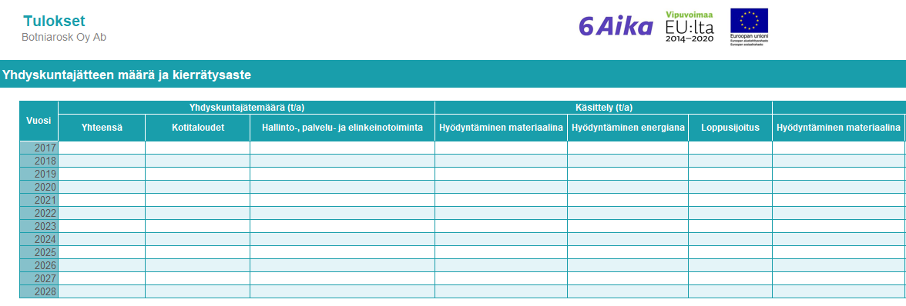

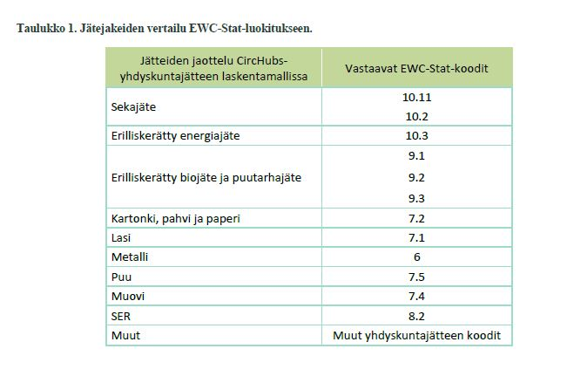

Tulokset
 | Tulokset

Yhdyskuntajätteen määrä ja kierrätysaste

 | Vuosi | Yhdyskuntajätemäärä (t/a) |  |  | Käsittely (t/a) |  |  | Käsittely (%) |  |  |  | Onko käytetty omaa arviota kotikompostoinnissa?
 |  | Yhteensä | Kotitaloudet | Hallinto-, palvelu- ja elinkeinotoiminta | Hyödyntäminen materiaalina | Hyödyntäminen energiana | Loppusijoitus | Hyödyntäminen materiaalina | Hyödyntäminen energiana | Loppusijoitus
 | 2017 |  |  |  |  |  |  |  |  |  |  | Ei | Kuvaus
 | 2018 |  |  |  |  |  |  |  |  |  |  | Ei | Kuvaus
 | 2019 |  |  |  |  |  |  |  |  |  |  | Ei | Kuvaus
 | 2020 |  |  |  |  |  |  |  |  |  |  | Ei | Kuvaus
 | 2021 |  |  |  |  |  |  |  |  |  |  | Ei | Kuvaus
 | 2022 |  |  |  |  |  |  |  |  |  |  | Ei | Kuvaus
 | 2023 |  |  |  |  |  |  |  |  |  |  | Ei | Kuvaus
 | 2024 |  |  |  |  |  |  |  |  |  |  | Ei | Kuvaus
 | 2025 |  |  |  |  |  |  |  |  |  |  | Ei | Kuvaus
 | 2026 |  |  |  |  |  |  |  |  |  |  | Ei | Kuvaus
 | 2027 |  |  |  |  |  |  |  |  |  |  | Ei | Kuvaus
 | 2028 |  |  |  |  |  |  |  |  |  |  | Ei | Kuvaus

 |  | Yhdyskuntajätteen kierrätysaste (%) | Yhdyskuntajätemäärä henkilöä kohden (kg/as)
 | Vuosi | Yhteensä | Yhteensä | Sekajäte ja energiajäte | Erilliskerätty biojäte ja puutarhajäte | Kotikompostoitu biojäte (sis. keittiöjätteen, ei puutarhajätettä) | Kartonki, pahvi ja paperi | Lasi | Metalli | Puu (mm. huonekalut, ei remonttijätettä) | Muovi | SER | Paristo- ja akkujätteet | Tekstiilijäte | Muut kotitalouksien yhdyskuntajätteet (mm. kemikaalit)
 | 2017
 | 2018
 | 2019
 | 2020
 | 2021
 | 2022
 | 2023
 | 2024
 | 2025
 | 2026
 | 2027
 | 2028

Kuvaajat
Yhdyskuntajätteen jakauma alkuperän mukaan
 | Kotitaloudet | Hallinto-, palvelu- ja elinkeinotoiminta
2017 | 0 | 0
2018 | 0 | 0
2019 | 0 | 0
2020 | 0 | 0
2021 | 0 | 0
2022 | 0 | 0
2023 | 0 | 0
2024 | 0 | 0
2025 | 0 | 0
2026 | 0 | 0
2027 | 0 | 0
2028 | 0 | 0
Yhdyskuntajätteen jakauma käsittelytavan mukaan
 | Hyödyntäminen materiaalina | Hyödyntäminen energiana | Loppusijoitus
2017 | 0 | 0 | 0
2018 | 0 | 0 | 0
2019 | 0 | 0 | 0
2020 | 0 | 0 | 0
2021 | 0 | 0 | 0
2022 | 0 | 0 | 0
2023 | 0 | 0 | 0
2024 | 0 | 0 | 0
2025 | 0 | 0 | 0
2026 | 0 | 0 | 0
2027 | 0 | 0 | 0
2028 | 0 | 0 | 0
Yhdyskuntajätteen suhteellinen jakauma käsittelytavan mukaan
 | Hyödyntäminen materiaalina | Hyödyntäminen energiana | Loppusijoitus
2017 | 0.0 % | 0.0 % | 0.0 %
2018 | 0.0 % | 0.0 % | 0.0 %
2019 | 0.0 % | 0.0 % | 0.0 %
2020 | 0.0 % | 0.0 % | 0.0 %
2021 | 0.0 % | 0.0 % | 0.0 %
2022 | 0.0 % | 0.0 % | 0.0 %
2023 | 0.0 % | 0.0 % | 0.0 %
2024 | 0.0 % | 0.0 % | 0.0 %
2025 | 0.0 % | 0.0 % | 0.0 %
2026 | 0.0 % | 0.0 % | 0.0 %
2027 | 0.0 % | 0.0 % | 0.0 %
2028 | 0.0 % | 0.0 % | 0.0 %

Yhdyskuntajätteen kierrätysaste
2017 | 0%
2018 | 0%
2019 | 0%
2020 | 0%
2021 | 0%
2022 | 0%
2023 | 0%
2024 | 0%
2025 | 0%
2026 | 0%
2027 | 0%
2028 | 0%
Yhdyskuntajätemäärä henkilöä kohden
2017 | 0
2018 | 0
2019 | 0
2020 | 0
2021 | 0
2022 | 0
2023 | 0
2024 | 0
2025 | 0
2026 | 0
2027 | 0
2028 | 0

 | Sekajäte ja energiajäte | Erilliskerätty biojäte ja puutarhajäte | Kotikompostoitu biojäte (sis. keittiöjätteen, ei puutarhajätettä) | Kartonki, pahvi ja paperi | Lasi | Metalli | Puu (mm. huonekalut, ei remonttijätettä) | Muovi | SER | Paristo- ja akkujätteet | Tekstiilijäte | Muut kotitalouksien yhdyskuntajätteet (mm. kemikaalit)
2017 | 0 | 0 | 0 | 0 | 0 | 0 | 0 | 0 | 0 | 0 | 0 | 0
2018 | 0 | 0 | 0 | 0 | 0 | 0 | 0 | 0 | 0 | 0 | 0 | 0
2019 | 0 | 0 | 0 | 0 | 0 | 0 | 0 | 0 | 0 | 0 | 0 | 0
2020 | 0 | 0 | 0 | 0 | 0 | 0 | 0 | 0 | 0 | 0 | 0 | 0
2021 | 0 | 0 | 0 | 0 | 0 | 0 | 0 | 0 | 0 | 0 | 0 | 0
2022 | 0 | 0 | 0 | 0 | 0 | 0 | 0 | 0 | 0 | 0 | 0 | 0
2023 | 0 | 0 | 0 | 0 | 0 | 0 | 0 | 0 | 0 | 0 | 0 | 0
2024 | 0 | 0 | 0 | 0 | 0 | 0 | 0 | 0 | 0 | 0 | 0 | 0
2025 | 0 | 0 | 0 | 0 | 0 | 0 | 0 | 0 | 0 | 0 | 0 | 0
2026 | 0 | 0 | 0 | 0 | 0 | 0 | 0 | 0 | 0 | 0 | 0 | 0
2027 | 0 | 0 | 0 | 0 | 0 | 0 | 0 | 0 | 0 | 0 | 0 | 0
2028 | 0 | 0 | 0 | 0 | 0 | 0 | 0 | 0 | 0 | 0 | 0 | 0

